Рабочий стол
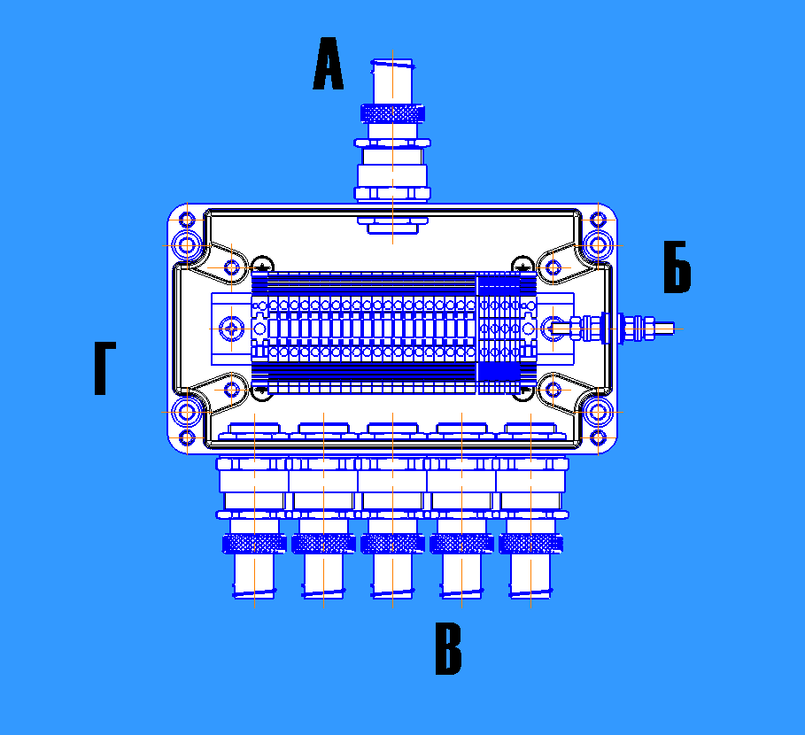
Дата: | 23 | Кабельные вводы сторона А: |  |  |  | Горизонтальное расположение | Кабельные вводы сторона Б: |  |  |  | К л е м м н ы й н а б о р |  |  |  |  |  |  |  |  |  |  |  |  |  | Ручной ввод номенклатуры: |  |  |  |  |  |  |  | Итог расчета:
 |  |  |  |  |  |  |  |  |  |  | № п/п | Стандарт | Вид клеммы |  | Производитель | Сечение | Проходная |  | N |  | PE |  | Перемычка
Номер запроса: | 2876 | Тип | Серия | Диаметр кабеля, мм | Количество |  | Тип | Серия | Диаметр кабеля, мм | Количество |  |  |  |  |  |  | Кол-во | Артикул | Кол-во | Артикул | Кол-во | Артикул | Кол-во | Артикул |  |  |  |  |  |  |  |  | ЩД.324226-23.2876.01.
 |  |  |  |  |  |  |  |  |  |  | 1 | TS35 | Винтовая |  | Weidmueller | 35 | 10 | WDU 35 |  |  |  |  |  |  |  | № | Артикул/обозначение | Наименование | Кол-во | Цена | Точек подключения | Стоимость
Номер позиции: | 01 | Бронь | ВЗ-МБ25 | - | 2 |  |  |  | - |  | 2 | TS35 | Винтовая |  | Weidmueller | 6 | 5 | WDU 6 |  |  |  |  |  |  |  | 1 |  |  |  |  |  | 0.00 ₽ | ЩД.324226-23.2876.01. Взрывонепроницаемое устройство управления из алюминиевого сплава серии ЩД, 320x420x270 мм, 1Ex db IIB Gb T5, IP66, (-60°C..+40°C), в комплектации согласно чертежа
 |  | Тип | Серия | Диаметр кабеля, мм | Количество |  | Тип | Серия | Диаметр кабеля, мм | Количество | 3 | TS35 | Винтовая |  | Weidmueller |  |  |  |  |  |  |  |  |  |  | 2 | 12311DEK | Выключатель автоматический ВА103-3P-063A-C | 1 | 1330 | 6 | 1,330.00 ₽
Номер peвизии: |  |  |  |  |  |  |  |  |  |  | 4 | TS35 | Винтовая |  | Weidmueller |  |  |  |  |  |  |  |  |  |  | 3 |  |  |  |  |  | 0.00 ₽
 |  |  |  | - |  |  |  |  | - |  | 5 | TS35 | Винтовая |  | Weidmueller |  |  |  |  |  |  |  |  |  |  | 4 |  | Обогрев, провода и расходные материалы | 1 | 8000 |  | 8,000.00 ₽
Тип изделия: | ЩД | Тип | Серия | Диаметр кабеля, мм | Количество |  | Тип | Серия | Диаметр кабеля, мм | Количество | 6 | TS35 | Винтовая |  | Weidmueller |  |  |  |  |  |  |  |  |  |  | 5 |  |  |  |  |  | 0.00 ₽
 |  |  |  |  |  |  |  |  |  |  | 7 | TS35 | Винтовая |  | Weidmueller |  |  |  |  |  |  |  |  |  |  | 6 |  |  |  |  |  | 0.00 ₽
Маркировка взрывозащиты | 1Ex db IIB Gb |  |  | - |  |  |  |  | - |  |  |  |  |  |  |  |  |  |  |  |  |  |  |  |  | 7 |  |  |  |  |  | 0.00 ₽ | Итого прочих изделий на: | Всего трудозатрат: | Общая стоимость без НДС:
 |  | Тип | Серия | Диаметр кабеля, мм | Количество |  | Тип | Серия | Диаметр кабеля, мм | Количество | Шина заземления (соединена с зажимом заземления) |  |  |  |  |  |  |  | Шина для экранов |  |  |  |  |  |  | 8 |  |  |  |  |  | 0.00 ₽
Температура эксплуатации от: | -60°C |  |  |  |  |  |  |  |  |  | Кол-во | Арт. | Наимен. |  |  |  |  |  | Кол-во | Арт. | Наимен. |  |  |  |  | 9 |  |  |  |  |  | 0.00 ₽ | 9,330.00 ₽ | 2,079.63 ₽ | 66,304.48 ₽
 |  |  |  | - |  |  |  |  | - |  |  |  |  |  |  |  |  |  |  |  | #N/A |  |  |  |  | 10 |  |  |  |  |  | 0.00 ₽
Температура эксплуатации до: | +40°C | Тип | Серия | Диаметр кабеля, мм | Количество |  | Тип | Серия | Диаметр кабеля, мм | Количество |  |  |  |  |  |  |  |  |  |  | #N/A |  |  |  |  | 11 |  |  |  |  |  | 0.00 ₽
 |  |  |  |  |  |  |  |  |  |  |  |  |  |  |  |  |  |  |  |  |  |  |  |  |  | 12 |  |  |  |  |  | 0.00 ₽ | ЩД.324226-23.2876.01.
Температурный класс | T5 |  |  | - |  |  |  |  | - |  |  |  |  |  |  |  |  |  |  |  |  |  |  |  |  | 13 |  |  |  |  |  | 0.00 ₽ | ЩД.324226-23.2876.01. Взрывонепроницаемое устройство управления из алюминиевого сплава серии ЩД, 320x420x270 мм, 1Ex db IIB Gb T5, IP66, (-60°C..+40°C), в комплектации согласно чертежа
 |  |  |  |  |  |  |  |  |  |  |  |  |  |  |  |  |  |  |  |  |  |  |  |  |  | 14 |  |  |  |  |  | 0.00 ₽
IP | 66 | Кабельные вводы сторона В: |  |  |  | Вертикальное расположение: | Кабельные вводы сторона Г: |  |  |  |  |  |  |  |  |  |  |  |  |  |  |  |  |  |  | 15 |  |  |  |  |  | 0.00 ₽
 |  |  |  |  |  |  |  |  |  |  |  |  |  |  |  |  |  |  |  |  |  |  |  |  |  | 16 |  |  |  |  |  | 0.00 ₽
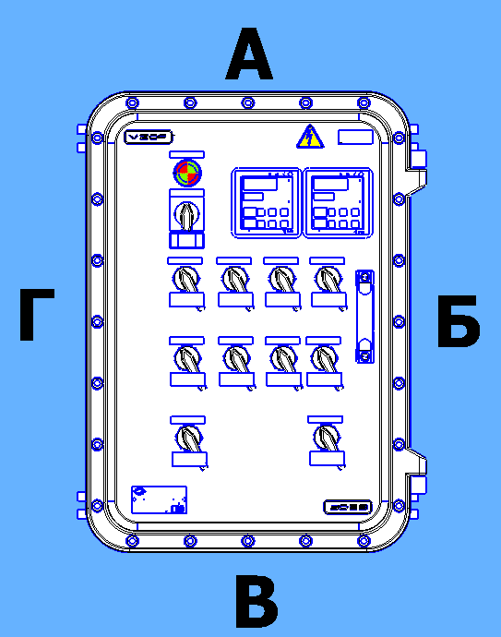
Оболочка | ВО.324226 | Тип | Серия | Диаметр кабеля, мм | Количество |  | Тип | Серия | Диаметр кабеля, мм | Количество |  |  |  |  |  |  |  |  |  |  |  |  |  |  |  | 17 |  |  |  |  |  | 0.00 ₽
 |  |  |  |  |  |  |  |  |  |  | Элементы на крышке устройства (для ПУВА, ПУВП, ПУД, ЩД, ЩДС, ЩДК, ЩДН) |  |  |  |  |  |  |  |  |  |  |  |  |  |  | 18 |  |  |  |  |  | 0.00 ₽
Расположение оболочки |  | Бронь | ВЗ-МБ32 | - | 1 |  |  |  | - |  |  |  |  |  |  |  |  |  |  |  |  |  |  |  |  | 19 |  |  |  |  |  | 0.00 ₽
 |  | Тип | Серия | Диаметр кабеля, мм | Количество |  | Тип | Серия | Диаметр кабеля, мм | Количество | Элемент |  |  | Тип | Краткое описание |  |  |  |  |  |  |  | Кол-во | Примечание |  | 20 |  |  |  |  |  | 0.00 ₽
ЩД.324226-23.2876.01. |  |  |  |  |  |  |  |  |  |  | Лампа |  |  | ВД-ЛМ(З)-230 | Взрывонепроницаемая лампа ВД-ЛМ, зеленая, М32х1.5, 1~230 B, Ex db IIС Gb U, IP66 / IP67 |  |  |  |  |  |  |  | 1 |  |  | 21 |  |  |  |  |  | 0.00 ₽
 |  |  |  | - |  |  |  |  | - |  | Переключатель (АВ) |  |  | ВД-РА | Переключатель модульного автомата (узел управления) |  |  |  |  |  |  |  | 1 |  |  | 22 |  |  |  |  |  | 0.00 ₽
 |  | Тип | Серия | Диаметр кабеля, мм | Количество |  | Тип | Серия | Диаметр кабеля, мм | Количество |  |  |  |  |  |  |  |  |  |  |  |  |  |  |  | 23 |  |  |  |  |  | 0.00 ₽
 |  |  |  |  |  |  |  |  |  |  |  |  |  |  |  |  |  |  |  |  |  |  |  |  |  | 24 |  |  |  |  |  | 0.00 ₽
 |  |  |  | - |  |  |  |  | - |  |  |  |  |  |  |  |  |  |  |  |  |  |  |  |  | 25 |  |  |  |  |  | 0.00 ₽
ЩД.324226-23.2876.01. Взрывонепроницаемое устройство управления из алюминиевого сплава серии ЩД, 320x420x270 мм, 1Ex db IIB Gb T5, IP66, (-60°C..+40°C), в комплектации согласно чертежа |  | Тип | Серия | Диаметр кабеля, мм | Количество |  | Тип | Серия | Диаметр кабеля, мм | Количество |  |  |  |  |  |  |  |  |  |  |  |  |  |  |  | 26 |  |  |  |  |  | 0.00 ₽
 |  |  |  |  |  |  |  |  |  |  |  |  |  |  |  |  |  |  |  |  |  |  |  |  |  | 27 |  |  |  |  |  | 0.00 ₽
 |  |  |  | - |  |  |  |  | - |  |  |  |  |  |  |  |  |  |  |  |  |  |  |  |  | 28 |  |  |  |  |  | 0.00 ₽
 |  | Тип | Серия | Диаметр кабеля, мм | Количество |  | Тип | Серия | Диаметр кабеля, мм | Количество |  |  |  |  |  |  |  |  |  |  |  |  |  |  |  | 29 |  |  |  |  |  | 0.00 ₽
 |  |  |  |  |  |  |  |  |  |  |  |  |  |  |  |  |  |  |  |  |  |  |  |  |  | 30 |  |  |  |  |  | 0.00 ₽
 |  |  |  | - |  |  |  |  |  |  |  |  |  |  |  |  |  |  |  |  |  |  |  |  |  | 31 |  |  |  |  |  | 0.00 ₽
 |  |  |  |  |  |  |  |  |  |  |  |  |  |  |  |  |  |  |  |  |  |  |  |  |  | 32 |  |  |  |  |  | 0.00 ₽
 |  |  |  |  |  |  |  |  |  |  |  |  |  |  |  |  |  |  |  |  |  |  |  |  |  | 33 |  |  |  |  |  | 0.00 ₽
 |  |  |  |  |  |  |  |  |  |  |  |  |  |  |  |  |  |  |  |  |  |  |  |  |  | 34 |  |  |  |  |  | 0.00 ₽
 |  |  |  |  |  |  |  |  |  |  |  |  |  |  |  |  |  |  |  |  |  |  |  |  |  | 35 |  |  |  |  |  | 0.00 ₽
 |  |  |  |  |  |  |  |  |  |  |  |  |  |  |  |  |  |  |  |  |  |  |  |  |  | 36 |  |  |  |  |  | 0.00 ₽
 |  |  |  |  |  |  |  |  |  |  |  |  |  |  |  |  |  |  |  |  |  |  |  |  |  | 37 |  |  |  |  |  | 0.00 ₽
 |  |  |  |  |  |  |  |  |  |  |  |  |  |  |  |  |  |  |  |  |  |  |  |  |  | 38 |  |  |  |  |  | 0.00 ₽
 |  |  |  |  |  |  |  |  |  |  |  |  |  |  |  |  |  |  |  |  |  |  |  |  |  | 39 |  |  |  |  |  | 0.00 ₽
 |  |  |  |  |  |  |  |  |  |  |  |  |  |  |  |  |  |  |  |  |  |  |  |  |  | 40 |  |  |  |  |  | 0.00 ₽
 |  |  |  |  |  |  |  |  |  |  |  |  |  |  |  |  |  |  |  |  |  |  |  |  |  | 41 |  |  |  |  |  | 0.00 ₽
 |  |  |  |  |  |  |  |  |  |  |  |  |  |  |  |  |  |  |  |  |  |  |  |  |  | 42 |  |  |  |  |  | 0.00 ₽
 |  |  |  |  |  |  |  |  |  |  |  |  |  |  |  |  |  |  |  |  |  |  |  |  |  | 43 |  |  |  |  |  | 0.00 ₽
 |  |  |  |  |  |  |  |  |  |  |  |  |  |  |  |  |  |  |  |  |  |  |  |  |  | 44 |  |  |  |  |  | 0.00 ₽
 |  |  |  |  |  |  |  |  |  |  |  |  |  |  |  |  |  |  |  |  |  |  |  |  |  | 45 |  |  |  |  |  | 0.00 ₽
 |  |  |  |  |  |  |  |  |  |  |  |  |  |  |  |  |  |  |  |  |  |  |  |  |  | 46 |  |  |  |  |  | 0.00 ₽
 |  |  |  |  |  |  |  |  |  |  |  |  |  |  |  |  |  |  |  |  |  |  |  |  |  | 47 |  |  |  |  |  | 0.00 ₽
 |  |  |  |  |  |  |  |  |  |  |  |  |  |  |  |  |  |  |  |  |  |  |  |  |  | 48 |  |  |  |  |  | 0.00 ₽
 |  |  |  |  |  |  |  |  |  |  |  |  |  |  |  |  |  |  |  |  |  |  |  |  |  | 49 |  |  |  |  |  | 0.00 ₽
 |  |  |  |  |  |  |  |  |  |  |  |  |  |  |  |  |  |  |  |  |  |  |  |  |  | 50 |  |  |  |  |  | 0.00 ₽
 |  |  |  |  |  |  |  |  |  |  |  |  |  |  |  |  |  |  |  |  |  |  |  |  |  | 51 |  |  |  |  |  | 0.00 ₽
 |  |  |  |  |  |  |  |  |  |  |  |  |  |  |  |  |  |  |  |  |  |  |  |  |  | 52 |  |  |  |  |  | 0.00 ₽
 |  |  |  |  |  |  |  |  |  |  |  |  |  |  |  |  |  |  |  |  |  |  |  |  |  | 53 |  |  |  |  |  | 0.00 ₽
 |  |  |  |  |  |  |  |  |  |  |  |  |  |  |  |  |  |  |  |  |  |  |  |  |  | 54 |  |  |  |  |  | 0.00 ₽
 |  |  |  |  |  |  |  |  |  |  |  |  |  |  |  |  |  |  |  |  |  |  |  |  |  | 55 |  |  |  |  |  | 0.00 ₽
 |  |  |  |  |  |  |  |  |  |  |  |  |  |  |  |  |  |  |  |  |  |  |  |  |  | 56 |  |  |  |  |  | 0.00 ₽
 |  |  |  |  |  |  |  |  |  |  |  |  |  |  |  |  |  |  |  |  |  |  |  |  |  | 57 |  |  |  |  |  | 0.00 ₽
 |  |  |  |  |  |  |  |  |  |  |  |  |  |  |  |  |  |  |  |  |  |  |  |  |  | 58 |  |  |  |  |  | 0.00 ₽
 |  |  |  |  |  |  |  |  |  |  |  |  |  |  |  |  |  |  |  |  |  |  |  |  |  | 59 |  |  |  |  |  | 0.00 ₽
 |  |  |  |  |  |  |  |  |  |  |  |  |  |  |  |  |  |  |  |  |  |  |  |  |  | 60 |  |  |  |  |  | 0.00 ₽
 |  |  |  |  |  |  |  |  |  |  |  |  |  |  |  |  |  |  |  |  |  |  |  |  |  | 61 |  |  |  |  |  | 0.00 ₽
 |  |  |  |  |  |  |  |  |  |  |  |  |  |  |  |  |  |  |  |  |  |  |  |  |  | 62 |  |  |  |  |  | 0.00 ₽
 |  |  |  |  |  |  |  |  |  |  |  |  |  |  |  |  |  |  |  |  |  |  |  |  |  | 63 |  |  |  |  |  | 0.00 ₽
 |  |  |  |  |  |  |  |  |  |  |  |  |  |  |  |  |  |  |  |  |  |  |  |  |  | 64 |  |  |  |  |  | 0.00 ₽
 |  |  |  |  |  |  |  |  |  |  |  |  |  |  |  |  |  |  |  |  |  |  |  |  |  | 65 |  |  |  |  |  | 0.00 ₽
 |  |  |  |  |  |  |  |  |  |  |  |  |  |  |  |  |  |  |  |  |  |  |  |  |  | 66 |  |  |  |  |  | 0.00 ₽
 |  |  |  |  |  |  |  |  |  |  |  |  |  |  |  |  |  |  |  |  |  |  |  |  |  | 67 |  |  |  |  |  | 0.00 ₽
 |  |  |  |  |  |  |  |  |  |  |  |  |  |  |  |  |  |  |  |  |  |  |  |  |  | 68 |  |  |  |  |  | 0.00 ₽
 |  |  |  |  |  |  |  |  |  |  |  |  |  |  |  |  |  |  |  |  |  |  |  |  |  | 69 |  |  |  |  |  | 0.00 ₽
 |  |  |  |  |  |  |  |  |  |  |  |  |  |  |  |  |  |  |  |  |  |  |  |  |  | 70 |  |  |  |  |  | 0.00 ₽
 |  |  |  |  |  |  |  |  |  |  |  |  |  |  |  |  |  |  |  |  |  |  |  |  |  | 71 |  |  |  |  |  | 0.00 ₽
 |  |  |  |  |  |  |  |  |  |  |  |  |  |  |  |  |  |  |  |  |  |  |  |  |  | 72 |  |  |  |  |  | 0.00 ₽
 |  |  |  |  |  |  |  |  |  |  |  |  |  |  |  |  |  |  |  |  |  |  |  |  |  | 73 |  |  |  |  |  | 0.00 ₽

